受訓紀錄及滿意度紀錄查詢
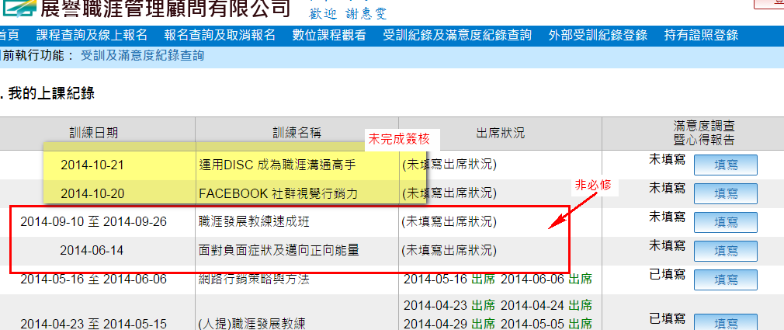
Bug/調整 | No | 項目 | 日期 | 說明 | 回覆 | 結案
調整 | 1 | 我的上課紀錄 | 2014-09-26 | 1.非必修課程，請隱藏 | 已處理
調整 | 2 | 報名查詢及取消報名 | 2014-09-26 | 1.尚未完成簽核的課程，請隱藏 | 已處理

